1
Informe Nacional de Competividad 2021-2022
Capítulo: Pensiones
Gráfica 1
Estructura del sistema de protección a la vejez. Colombia, 2020
Colpensiones (2021), FOPEP (2021) y Minhacienda (2021b).

Sistema de Protección a la vejez
Contributivo
RPM
1,4 M pensionados
RAIS
202 mil pensionados
Especiales y FOPEP
827 mil pensionados
Subsidiado
Colombia Mayor
1705.359 beneficiarios
BEPS
31.358 beneficiarios
Colpensiones
1.433.966
Otros
5.921
AFP
202.505
Defensa
180mil
Magisterio
325mil
No contributivo
Semi contributivo
FOPEP
322mil

2
Informe Nacional de Competividad 2021-2022
Capítulo: Pensiones
Gráfica 2
Ocupados que contribuyen a pensión, áreas urbanas y rurales (porcentaje). Colombia, 2010-2020.
MinTrabajo, FILCO a partir de DANE (Gran Encuesta Integrada de Hogares), 2021.
http://filco.mintrabajo.gov.co/FILCO/faces/estadisticas.jsf
 | Urbano | Rural
2011 | 35.858333333 | 10.558333333
2012 | 37.108333333 | 10.208333333
2013 | 38.833333333 | 11.875
2014 | 40.575 | 12.666666667
2015 | 41.508333333 | 12.458333333
2016 | 42.566666667 | 13.858333333
2017 | 43.241666667 | 14.1
2018 | 43.308333333 | 14.233333333
2019 | 43.491666667 | 14.791666667
2020 | 43.9875 | 13.9125
Promedio de Valor | Etiquetas de columna
Etiquetas de fila | Urbano | Rural | Total general
2011 | 35.9 | 10.6 | 23.2
2012 | 37.1 | 10.2 | 23.7
2013 | 38.8 | 11.9 | 25.4
2014 | 40.6 | 12.7 | 26.6
2015 | 41.5 | 12.5 | 27
2016 | 42.6 | 13.9 | 28.2
2017 | 43.2 | 14.1 | 28.7
2018 | 43.3 | 14.2 | 28.8
2019 | 43.5 | 14.8 | 29.1
2020 | 44 | 13.9 | 29
Total general | 40.9 | 12.8 | 26.9

3
Informe Nacional de Competividad 2021-2022
Capítulo: Pensiones
Gráfica 3
Población en edad de jubilación que recibe una pensión contributiva (porcentaje). Colombia, IV trimestre 2019-2020.
DANE (2020). Cálculos: CPC
http://microdatos.dane.gov.co/index.php/catalog/659/get_microdata

 |  | 2019 | 2020
Urbano | Hombres | 37.1% | 35%
 | Mujeres | 24% | 23.9%
 | Total | 28.8% | 27.9%
Rural | Hombres | 10.5% | 10.9%
 | Mujeres | 5.8% | 6.1%
 | Total | 7.9% | 8.2%
Nacional | Hombres | 30.5% | 29.2%
 | Mujeres | 21.0% | 20.7%
 | Total | 24.5% | 23.9%

4
Informe Nacional de Competividad 2021-2022
Capítulo: Pensiones
Gráfica 4
Impuesto implícito sobre aportes que no alcanzan requisitos de pensión. Colombia, 2018.
Meléndez (2020).
http://focoeconomico.org/2020/08/04/una-mirada-al-sistema-pensional-colombiano-desde-los-datos/
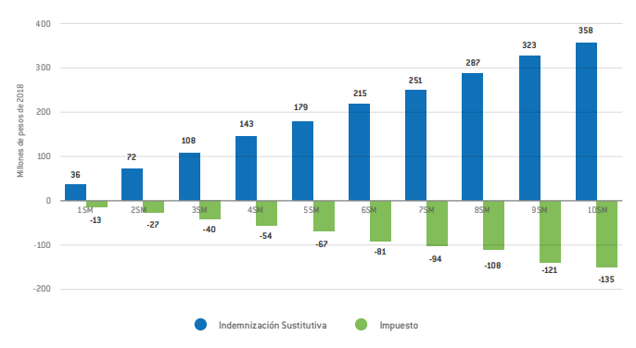

5
Informe Nacional de Competividad 2021-2022
Capítulo: Pensiones
Gráfica 5
Asignación de subsidios en el RPM según IBC. Colombia, 2018.
Villar y Forero (2018).

 | Subsidio (eje izquierdo) | Tasa de reemplazo
3 SMLV | 218 | 64%
10 SMLV | 602 | 61%
20 SMLV | 986 | 56%

6
Informe Nacional de Competividad 2021-2022
Capítulo: Pensiones
Gráfica 6
Ingreso promedio recibido por adulto mayor a través del sistema pensional según decil de ingreso. Colombia, 2019
Fedesarrollo (2021a).
https://www.fedesarrollo.org.co/es/content/reformas-para-una-colombia-post-covid-19-hacia-un-nuevo-contrato-social#:~:text=En%20Fedesarrollo%20estimamos%20que%2C%20como,adicionales%20en%20condici%C3%B3n%20de%20pobreza.
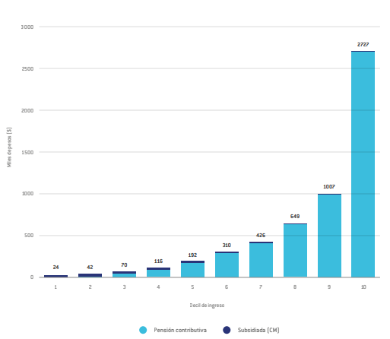

7
Informe Nacional de Competividad 2021-2022
Capítulo: Pensiones
Gráfica 7
Población por grupos de edad (millones). Colombia, 1950-2100.
Naciones Unidas (2019). Cálculos: CPC, con base en Fedesarrollo (2021b).
https://population.un.org/wpp/DataQuery/

Año | 0-19 | 20-39 | 40-59 | 60+
1950 | 6476 | 3359 | 1540 | 604
1955 | 7599 | 3742 | 1783 | 651
1960 | 9095 | 4190 | 2030 | 742
1965 | 10802 | 4746 | 2314 | 864
1970 | 12279 | 5492 | 2686 | 1022
1975 | 13285 | 6471 | 3080 | 1230
1980 | 14028 | 7871 | 3551 | 1451
1985 | 14640 | 9479 | 4100 | 1730
1990 | 15310 | 10855 | 4844 | 2095
1995 | 16265 | 11792 | 5839 | 2526
2000 | 16831 | 12773 | 7007 | 3017
2005 | 17025 | 13527 | 8494 | 3602
2010 | 16683 | 14316 | 9839 | 4385
2015 | 15930 | 15330 | 10814 | 5448
2020 | 15533 | 16657 | 11995 | 6697
2025 | 14616 | 16499 | 12714 | 8178
2030 | 14024 | 16187 | 13537 | 9668
2035 | 13423 | 15496 | 14619 | 11011
2040 | 12684 | 14874 | 15334 | 12442
2045 | 12038 | 14174 | 15692 | 13894
2050 | 11513 | 13624 | 15498 | 15323
2055 | 11048 | 13065 | 14887 | 16820
2060 | 10626 | 12363 | 14332 | 18088
2065 | 10218 | 11744 | 13694 | 19076
2070 | 9816 | 11238 | 13187 | 19574
2075 | 9442 | 10788 | 12665 | 19780
2080 | 9101 | 10379 | 12000 | 19863
2085 | 8793 | 9982 | 11414 | 19680
2090 | 8507 | 9589 | 10934 | 19281
2095 | 8232 | 9223 | 10507 | 18778
2100 | 7964 | 8891 | 10118 | 18248

9
Informe Nacional de Competividad 2021-2022
Capítulo: Pensiones
Gráfica 9
Gasto en pensiones del Gobierno Nacional Central (porcentaje del PIB). Colombia, 2001-2020.
Minhacienda (2021a).
https://www.minhacienda.gov.co/webcenter/portal/EntidadesFinancieras/pages_EntidadesFinancieras/PoliticaFiscal/bgg/balancefiscalgobiernocentral
 | 2001 | 2002 | 2003 | 2004 | 2005 | 2006 | 2007 | 2008 | 2009 | 2010 | 2011 | 2012 | 2013 | 2014 | 2015 | 2016 | 2017 | 2018 | 2019 | 2020
Pensiones | 2.1% | 2.3% | 2.2% | 2.6% | 3.4% | 3.4% | 3.5% | 3.5% | 3.5% | 3.1% | 3.3% | 3.4% | 3.8% | 3.6% | 3.5% | 3.4% | 3.6% | 3.5% | 3.2% | 4.2%

10
Informe Nacional de Competividad 2021-2022
Capítulo: Pensiones
Gráfica 10
Evolución de las modalidades de pensión por vejez en el RAIS. Colombia, 2011-2019
Asofondos (2021).

 | Otras modalidades | Rentas vitalicias | Retiro programado | Total | % R.P | % R.V
Dic 11 | 95 | 2,469 | 8,860 | 11,424 | 77.60% | 21.60%
Dic 12 | 328 | 2,394 | 11,115 | 13,837 | 80.30% | 17.30%
Dic 13 | 369 | 2,432 | 14,347 | 17,148 | 83.70% | 14.20%
Dic 14 | 449 | 2,497 | 17,442 | 20,388 | 85.60% | 12.20%
Dic 15 | 563 | 2,518 | 22,624 | 25,705 | 88.00% | 9.80%
Dic 16 | 696 | 2,746 | 28,561 | 32,003 | 89.20% | 8.60%
Dic 17 | 849 | 3,280 | 38,469 | 42,598 | 90.30% | 7.70%
Dic 18 | 477 | 6,712 | 56,461 | 63,650 | 88.70% | 10.50%
Dic 19 | 515 | 8,009 | 74,096 | 82,620 | 89.70% | 9.70%
Dic 20 | 547 | 9,315 | 93,345 | 103,207 | 90.40% | 9.00%

